画像
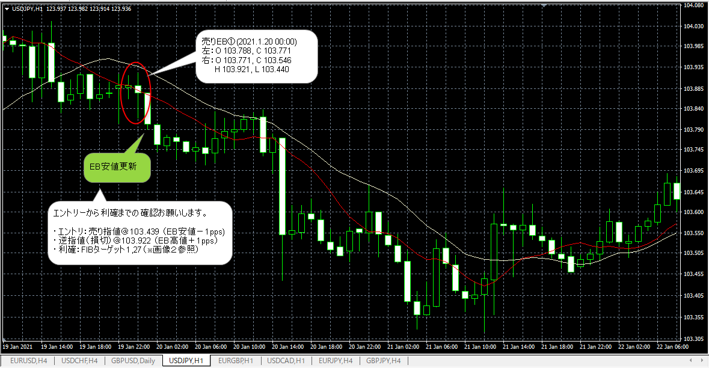
画像１：EBの確認
 | 計３カ所でＥＢを確認したが、エントリー条件を満たしているのはEB①（売り）と判断。
 | EB②（売り）について質問を記載しています。
 | EB③（売り）についての判断理由について間違っていればご指摘願います。
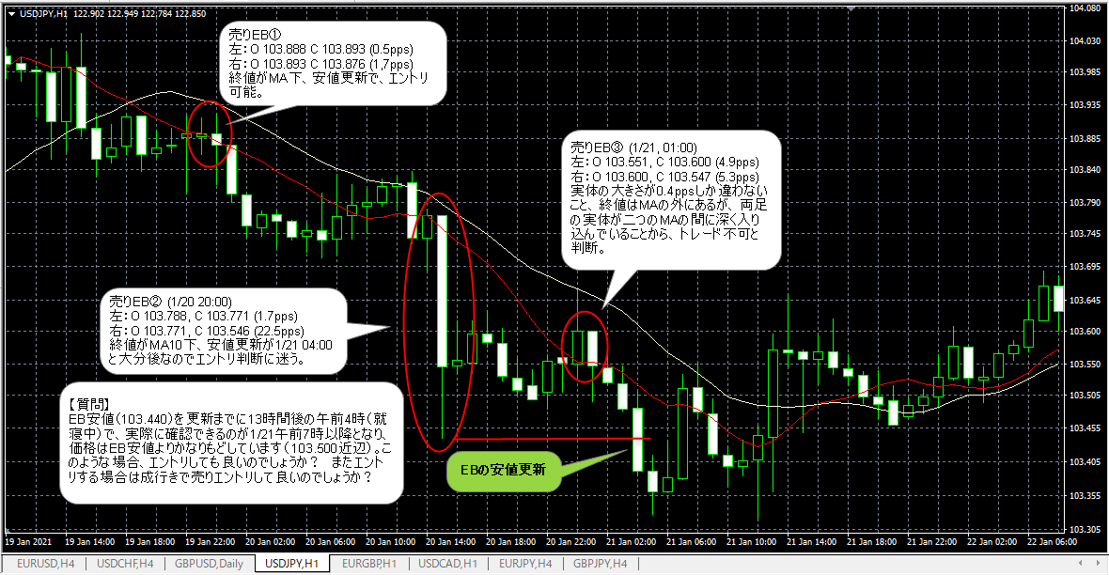

画像２：ＦＩＢの引き方
 | 【売りEB①】に対してＦＩＢの引き方のが確認お願いします。ＥＢの高値・安値は２つのローソク足の最高値と最安値という理解です。
 | このケースでは右足だけでEBの高値と安値を形成。間違っていればご指摘願います。

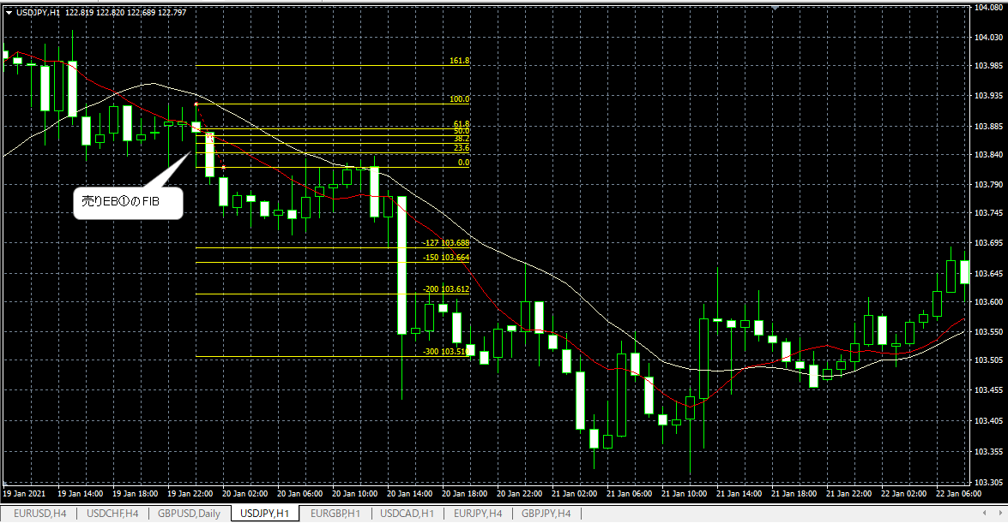

画像３：エントリから決済まで
 | エントリ指値→損切（逆指値）→利確ポイント指値（FIBターゲット）までの確認お願いします。

